RC Snubber选择方法1
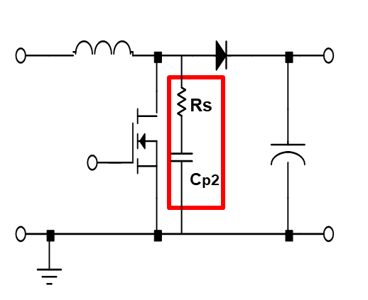
 |  |  | 单位
第一步： | 无RC阻尼器时测量得到的谐振频率f1: | 30000 | kHz
 | 开关管下管体电容Coss: | 0.282 | pF
 | 选择的阻尼电容Cp2: | 0.846 | nF | （可初步选择为Coss的三倍）
第二步： | 加上Ccp2后开关节点震荡频率f2: | 27000 | kHz

 | 可计算出电路本身开关节点处寄生电容Cp1： | 3.6066315789 | nF |  | 输入
 | 可计算出电路本身开关节点处寄生电感Lp： | 7.8036174831 | nH |  | 计算得出

 | 选择LRC品质因素Q: | 0.9
第三步： | 可计算出所需电阻值Rs: | 1.4709472411 | ohm

